상품제안서
클립형 서류바인더 A4 | 상품코드: F17417

 |  |  |  |  |  |  | 02-412-0044 | www.easy1.co.kr
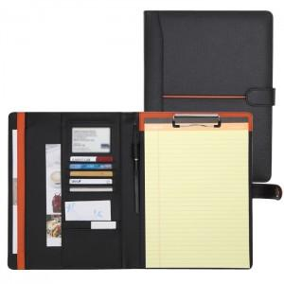

【상세/제작정보】 | * 불박 100,000

【인쇄/포장옵션】 | 불박 / 포장지포장

【공급단가】 | 수량 | 50~ | 100~ | 300~ | 500~ | 1,000~
*VAT별도 | 단가 | 17,500원 | 16,870원 | 16,250원 | 15,620원 | 15,000원

【상품 URL】 | http://www.easy1.co.kr/src/goods_detail.php?gdno=17417

